大麻生G
（県立荒川大麻生公園 レイアウト) |  |  |  |  |  |  |  |  |  |  |  |  | ゴール置場 駐車禁止
 |  |  |  |  |  |  |  |  |  | 荒川側

 |  |  |  |  |  |  |  |  | グランドゴルフ場使用禁止
 |  |  |  |  |  |  | WC

 |  |  |  |  |  |  | 練習場

本部
 |  |  | ● |  | ●
 |  |  |  |  |  |  |  |  |  | 観 戦
 |  |  |  |  |  | 観 戦
 |  | 選手 |  |  |  |  |  | ● |  |  |  |  |  | ●
 |  |  |  |  |  |  |  |  |  |  |  | Dピッチ
 |  |  | Eピッチ

 |  | 選手 |  |  |  |  |  | ● |  |  |  |  |  | ●

 |  |  |  |  |  |  |  |  |  |  | 選手 |  | 選手

 |  |  | ● |  | ● |  | WC |  | 身障者ｽﾍﾟｰｽ 駐車禁止

 |  | ●＝ボールパーソン
 |  |  |  |  |  |  |  |  |  |  | 駐車場

 |  |  |  |  | ソフトボール場 使用注意

 |  |  |  |  |  |  | 野鳥の会の駐車場 (コーン設置スペース) は、駐車禁止です。

 |  | スロープ、土手につながります。

注意事項 |  |  |  | ※ 9時から14時までの車両循環ルール：時計反対まわり

1 | 駐車場の身障者スペースには対象者以外は駐車しないようにしてください。

2 | 荒川側ゴール置場には駐車しないようにしてください。

3 | 道路に駐車する場合はグランド側に駐車しないようにしてください。

4 | アップスペースはお互いの状況を確認し譲り合って使用ください。

5 | グランドゴルフ場の使用はできません。ソフトボール場は注意して使用してください。

6 | ゴミは持ち帰り美化にご協力願います。

7 | 公園内は禁煙です。

8 | 自チームベンチサイドのゴール裏にボールパーソン２名のご協力をお願いします。
 | ●＝ボールパーソン

多目的広場
熊谷市さくら運動公園多目的広場 レイアウト

 |  |  |  |  |  |  | BP |  |  |  | BP
 |  |  |  | D ピッチ |  |  |  |  | B ピッチ

 |  |  |  |  |  |  | BP |  |  |  | BP

 |  |  |  |  |  |  |  |  |  |  |  | 新

 |  |  |  |  |  |  | BP |  |  |  | BP
 |  |  |  | C ピッチ |  |  |  |  | A ピッチ
 |  |  |  |  |  |  |  |  |  |  |  | 幹

 |  |  |  |  |  |  | BP |  |  |  | BP

C.Dピッチ側は借りていませんので
使用しないようにチームでの徹底を
お願いします。
本部エリア
 |  |  |  |  |  |  |  |  |  |  |  | 線
 |  |  |  |  |  |  |  | 本部

歩道

トイレ
駐車場スペース
 |  |  |  |  | BP | ⁼ﾎﾞｰﾙﾊﾟｰｿﾝ

 |  |  |  |  |  |  |  |  |  | アップ用ピッチ

 | 注意事項
 |  | 1 | スパイクでの公園の遊具遊びは危険ですのでやめて下さい。
 |  |  | また遊具については一般の方へのお気遣いお願いします。
 |  | 2 | アップスペースはお互いの状況を確認し譲り合って使用ください。
 |  | 3 | 歩道、本部エリアでのボール使用は禁止です、手で持って移動して下さい。
 |  | 4 | C.D（クレー側）ピッチは使用禁止です。
 |  | 5 | 『健康増進法の一部を改正する法律』に伴い、受動喫煙防止の徹底として、
 |  |  | 敷地内は全面禁煙としますので、ご理解・ご協力お願いします。
 |  | 6 | ゴミは持ち帰り美化にご協力願います。

喫煙所
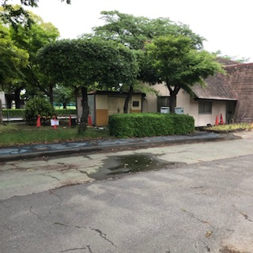
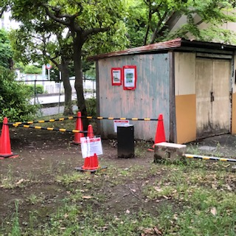
 |  |  | *本年度、喫煙所の場所が変更
 |  |  | されています。
 |  |  | 運動公園内、貸し自転車小屋
 |  |  | 横になりました。

